Oefeningen I
Herhalingsoefening 1

Bereken telkens de oppervlakte in de tabel. |  |  |  |  |  |  |  |  | OPLOSSING
Kopieer de formule en gebruik celadressing indien nodig.

Lengte staat in het bereik B8:H8
Breedte staat in het bereik A9:A14

 | ? | 10 | 15 | 20 | 25 | 30 | 35 | 40
 | 2
 | 4
 | 6
 | 8
 | 10
 | 12

Herhalingsoefening 2

Bereken hier de formules voor rij 26 zodat je ze kan kopiëren naar beneden
 |  |  |  |  |  |  |  |  | OPLOSSING
 | Bedragen exclusief BTW
Datum | 6 % | 12 % | 21 % |  | Totaal excl. BTW | Totaal BTW | Totaal incl. BTW
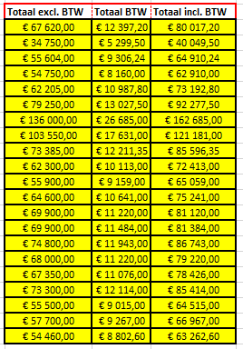
2015-03-03 | € 12,020.00 |  | € 55,600.00
2015-03-04 | € 9,600.00 | € 6,200.00 | € 18,950.00
2015-03-05 | € 15,804.00 |  | € 39,800.00
2015-03-06 | € 22,250.00 |  | € 32,500.00
2015-03-07 | € 13,355.00 | € 800.00 | € 48,050.00
2015-03-08 | € 24,100.00 |  | € 55,150.00
2015-03-09 | € 12,500.00 |  | € 123,500.00
2015-03-10 | € 26,710.00 | € 1,200.00 | € 75,640.00
2015-03-11 | € 21,330.00 |  | € 52,055.00
2015-03-12 | € 19,800.00 |  | € 42,500.00
2015-03-13 | € 17,200.00 |  | € 38,700.00
2015-03-14 | € 19,500.00 |  | € 45,100.00
2015-03-15 | € 20,300.00 | € 4,600.00 | € 45,000.00
2015-03-16 | € 21,300.00 |  | € 48,600.00
2015-03-17 | € 25,100.00 |  | € 49,700.00
2015-03-18 | € 20,400.00 |  | € 47,600.00
2015-03-19 | € 20,450.00 |  | € 46,900.00
2015-03-20 | € 18,500.00 | € 5,600.00 | € 49,200.00
2015-03-21 | € 17,600.00 |  | € 37,900.00
2015-03-22 | € 19,000.00 |  | € 38,700.00
2015-03-23 | € 17,560.00 |  | € 36,900.00

Herhalingsoefening 3

Ontwerp de formule voor de cel C56, zodat je die kan kopiëren naar alle andere cellen om snel de verschillende kortingen voor elk artikel, te kennen. |  |  |  |  |  |  |  |  | OPLOSSING

 | Eenheidsprijs | korting | korting | korting | korting | korting
artikelnr. |  | 5 % | 10 % | 15 % | 20 % | 25 %
BL0013 | € 180.00
C0457 | € 270.00
C6752 | € 990.00
DS-95-120 | € 8,700.00
KO0001 | € 590.00
NI0415 | € 14,000.00
NI134 | € 1,900.00
NI134 | € 3,800.00

Herhalingsoefening 4

Ontwerp de formule voor de cel C77, zodat je die kan kopiëren naar alle andere cellen om snel de prijs van het aantal laptops samen met het aantal tabblets. |  |  |  |  |  |  |  |  | OPLOSSING

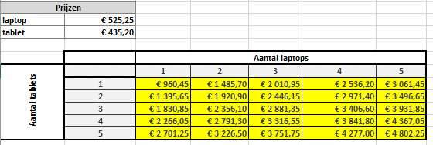
Prijzen
laptop | € 525.25
tablet | € 435.20

 |  | Aantal laptops
Aantal tablets |  | 1 | 2 | 3 | 4 | 5
 | 1
 | 2
 | 3
 | 4
 | 5

Oefeningen II
Herhalingsoefening 5
 |  |  |  |  |  |  |  |  |  |  |  |  |  | OPLOSSING
Prijs 1 gr GOUD (24 karaat) |  |  |  | KOERS
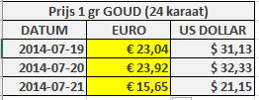
DATUM | EURO | US DOLLAR |  | $ 1.00 | € 0.74
2014-07-19 |  | $ 31.13
2014-07-20 |  | $ 32.33
2014-07-21 |  | $ 21.15

Herhalingsoefening 6
 |  |  |  |  |  |  |  |  |  |  |  |  |  | OPLOSSING
Verkopen artikel 510 EXTRO NV

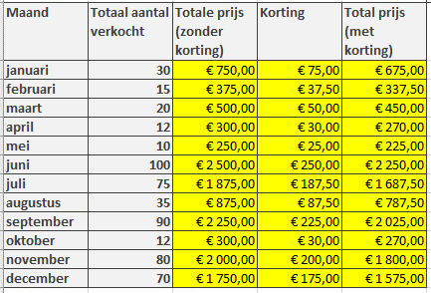
 |  |  |  |  | Eenheidsprijs artikel 510 | € 25.00 |  | Ontwerp de formules in rij 17.
 |  |  |  |  | Korting | 10 %
Maand | Totaal aantal verkocht | Totale prijs (zonder korting) | Korting | Total prijs (met korting)
januari | 30
februari | 15
maart | 20
april | 12
mei | 10
juni | 100
juli | 75
augustus | 35
september | 90
oktober | 12
november | 80
december | 70

Herhalingsoefening 7
 |  |  |  |  |  |  |  |  |  |  |  |  |  | OPLOSSING
Dollarkoers | 1.05

Euro | Dollar |  | Euro | € 1.00 | € 2.00 | € 5.00 | € 10.00 | € 20.00 | € 50.00 | € 100.00 | € 250.00 | € 500.00 | € 1,000.00
€ 1.00 |  |  | Dollar
€ 2.00
€ 5.00
€ 10.00
€ 20.00
€ 50.00
€ 100.00
€ 250.00
€ 500.00
€ 1,000.00

Herhalingsoefening 8
 |  |  |  |  |  |  |  |  |  |  |  |  |  | OPLOSSING
 | 1 | 2 | 3 | 4 | 5 | 6 | 7 | 8 | 9 | 10
1
2
3
4
5
6
7
8
9
10

 |  |  |  |  |  |  |  |  | Ontwerp de formule in B50.

Oefeningen III
Herhalingsoefening 9

Opdracht: maak met één formule de zestien oplossingen !! de formule = aankoopprijs -(aankoopprijs * percentage) !! |  |  |  |  |  |  | OPLOSSING

Prijslijst
Artikelnr | Omschrijving | 1 stuk | 3 stuks | 5 stuks | 10 stuks | aankoop
 | Kortingspercentage | 10% | 15% | 20% | 25%
A1246 | PC Pentium 2GHz |  |  |  |  | € 1,270.00
B4568 | Netwerkkaart |  |  |  |  | € 80.30
B4569 | UTP kabel 2 meter |  |  |  |  | € 11.00
B1456 | Muis |  |  |  |  | € 21.70

Herhalingsoefening 10

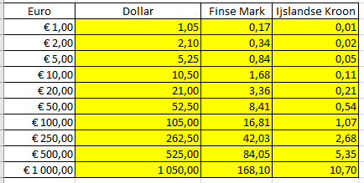
Euro | Dollar | Finse Mark | Ijslandse Kroon |  | Dollarkoers | 1.05 | OPLOSSING
€ 1.00 |  |  |  |  | finse mark: | 0.1681
€ 2.00 |  |  |  |  | ijslandse kroon: | 0.0107
€ 5.00
€ 10.00
€ 20.00
€ 50.00
€ 100.00
€ 250.00
€ 500.00
€ 1,000.00

Oefeningen IV
Herhalingsoefening 11

Relatieve celadressering |  |  |  |  |  |  | OPLOSSING

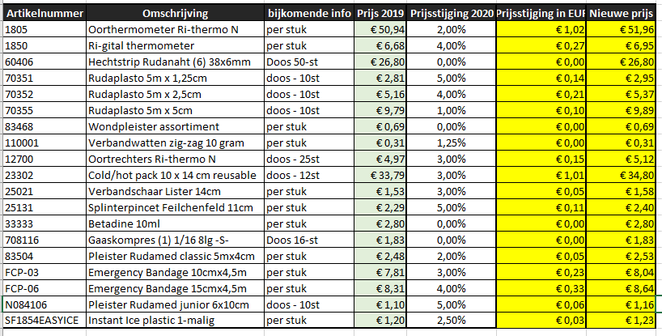
Artikelnummer | Omschrijving | bijkomende info | Prijs 2019 | Prijsstijging 2020 | Prijsstijging in EUR | Nieuwe prijs
1805 | Oorthermometer Ri-thermo N | per stuk | € 50.94 | 2.00%
1850 | Ri-gital thermometer | per stuk | € 6.68 | 4.00%
60406 | Hechtstrip Rudanaht (6) 38x6mm | Doos 50-st | € 26.80 | 0.00%
70351 | Rudaplasto 5m x 1,25cm | doos - 10st | € 2.81 | 5.00%
70352 | Rudaplasto 5m x 2,5cm | doos - 10st | € 5.16 | 4.00%
70355 | Rudaplasto 5m x 5cm | doos - 10st | € 9.79 | 1.00%
83468 | Wondpleister assortiment | per stuk | € 0.69 | 0.00%
110001 | Verbandwatten zig-zag 10 gram | per stuk | € 0.31 | 1.25%
12700 | Oortrechters Ri-thermo N | doos - 25st | € 4.97 | 3.00%
23302 | Cold/hot pack 10 x 14 cm reusable | doos - 12st | € 33.79 | 3.00%
25021 | Verbandschaar Lister 14cm | per stuk | € 1.53 | 3.00%
25131 | Splinterpincet Feilchenfeld 11cm | per stuk | € 2.29 | 5.00%
33333 | Betadine 10ml | per stuk | € 2.80 | 0.00%
708116 | Gaaskompres (1) 1/16 8lg -S- | Doos 16-st | € 1.83 | 0.00%
83504 | Pleister Rudamed classic 5mx4cm | per stuk | € 2.48 | 2.00%
FCP-03 | Emergency Bandage 10cmx4,5m | per stuk | € 7.81 | 3.00%
FCP-06 | Emergency Bandage 15cmx4,5m | per stuk | € 8.31 | 4.00%
N084106 | Pleister Rudamed junior 6x10cm | doos - 10st | € 1.10 | 5.00%
SF1854EASYICE | Instant Ice plastic 1-malig | per stuk | € 1.20 | 2.50%

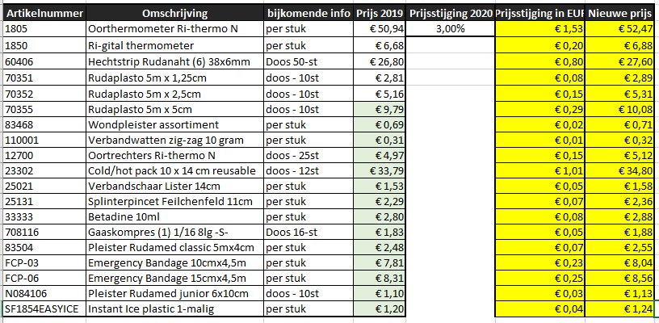
Artikelnummer | Omschrijving | bijkomende info | Prijs 2019 | Prijsstijging 2020 | Prijsstijging in EUR | Nieuwe prijs | OPLOSSING
1805 | Oorthermometer Ri-thermo N | per stuk | € 50.94 | 3.00%
1850 | Ri-gital thermometer | per stuk | € 6.68
60406 | Hechtstrip Rudanaht (6) 38x6mm | Doos 50-st | € 26.80
70351 | Rudaplasto 5m x 1,25cm | doos - 10st | € 2.81
70352 | Rudaplasto 5m x 2,5cm | doos - 10st | € 5.16
70355 | Rudaplasto 5m x 5cm | doos - 10st | € 9.79
83468 | Wondpleister assortiment | per stuk | € 0.69
110001 | Verbandwatten zig-zag 10 gram | per stuk | € 0.31
12700 | Oortrechters Ri-thermo N | doos - 25st | € 4.97
23302 | Cold/hot pack 10 x 14 cm reusable | doos - 12st | € 33.79
25021 | Verbandschaar Lister 14cm | per stuk | € 1.53
25131 | Splinterpincet Feilchenfeld 11cm | per stuk | € 2.29
33333 | Betadine 10ml | per stuk | € 2.80
708116 | Gaaskompres (1) 1/16 8lg -S- | Doos 16-st | € 1.83
83504 | Pleister Rudamed classic 5mx4cm | per stuk | € 2.48
FCP-03 | Emergency Bandage 10cmx4,5m | per stuk | € 7.81
FCP-06 | Emergency Bandage 15cmx4,5m | per stuk | € 8.31
N084106 | Pleister Rudamed junior 6x10cm | doos - 10st | € 1.10
SF1854EASYICE | Instant Ice plastic 1-malig | per stuk | € 1.20

